Defectos
TEMPLATE DE DEFECTOS

 | ID: M4C6 - 1 | ESTADO: NUEVO | PRIORIDAD: | SEVERIDAD:
 |  |  | MEDIA | ALTA

 | FECHA: 27/05/2022 | REPORTADO POR: Grupo 4 | ASIGNADO A: | AMBIENTE:

 | TITULO/NOMBRE: Verificar caracteristica Responsive - Carrito

 | DESCRIPCIÓN: Verificar si la seccion carrito de la pagina es responsive en el home de Cliente

 | PASOS PARA REPRODUCIR EL DEFECTO: 1. ir a la url:https://ctd-app-resto.herokuapp.com/ 2. Ingresar los datos correspondientes en los campos email y contraseña 3. Dar click a la funcionalidad "Iniciar Sesión" 4. Dar click a la funcionalidad "Carrito" 5. Verificar funcionamiento desde las herramientas de desarrolador del navegador

 | RESULTADO ACTUAL: Funciona responsive hasta los >= 550px

 | RESULTADO ESPERADO: Los elementos se acomodan de modo que todos sean visibles y funcionales en el dispositivo mobil elegido.

 | 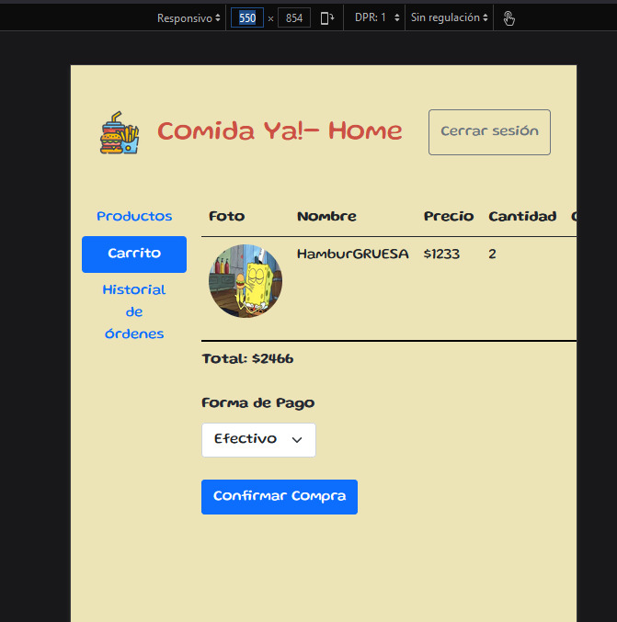 EVIDENCIA:

